Расчет
2400
600
 |  | Габаритная высота шкафа,мм | 2600
 |  | Минимальная высота проема, мм | 2640
 |  | Габаритная глубина шкафа,мм | 600
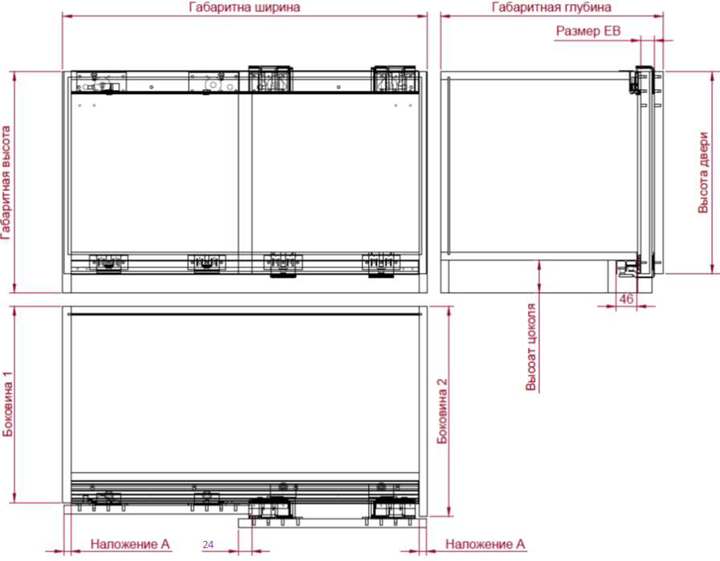
32
 |  | Габаритная ширина шкафа,мм | 2400
524,5
32
 |  | Толщина боковины №1,мм | 18
 |  | Толщина боковины №2,мм | 18
 |  | Толщина крыши и дна,мм | 18
2600
2504
 |  | Наложение (А). В случае внутренних дверей размер (A) со знаком "-". Зазор между стойкой и дверью | 17
 |  | Толщина двери,мм | 19 | 19
 |  | Размер EB,мм | 32
 |  | 2-х дверный или 3-х дверный | 3-х дверный
 |  | Для 2-х дверного: передняя правая или левая | Передняя правая
2570
 |  | Высота цоколя,мм (МИН.60) | 60
2600
 |  | Материал двери: ДСП или МДФ | МДФ
 |  | Двери накладные или внутренние | Двери_накладные

543
543
60
 |  | Дверь
 |  | ширина с кромкой, мм | 816
 |  | высота с кромкой, мм | 2570
 |  | Масса, кг, ориетировочно!Требуется контрольное взвешивание | 29.88

 |  | Крыша
 |  | глубина с кромкой, мм | 524.5
 |  | ширина с кромкой, мм | 2364

816
 |  | Дно
 |  | глубина с кромкой, мм | 541
 |  | ширина с кромкой, мм | 2364
543
60
543
 |  | Боковина №2
 |  | глубина с кромкой, мм | 543
 |  | высота с кромкой, мм | 2600

 |  | Боковина №1
 |  | глубина с кромкой, мм | 543
 |  | высота с кромкой, мм | 2600

17
17
 |  | Стойка внутренняя, мм
 |  | глубина с кромкой, мм | 524.5
 |  | высота с кромкой (между крышей и дном), мм | 2504

 |  | ДЛЯ 2-х Дверного шкафа: Недооткрывание 34 мм (можно сделать полное наложение)
 |  | u1 для доводчиков только на закрывание
 |  | u1 для доводчиков на закрывание и открывание

 |  | ДЛЯ 3-х Дверного шкафа: Недооткрывание 34 мм (можно сделать полное наложение)
 |  | u1 для доводчиков на закрывание и открывание | 740
 |  | u2 для доводчиков на закрывание и открывание | 732
 |  | u3 для доводчиков на закрывание и открывание | 698

 |  | Профиль верхний в порезку
 |  | длина, мм | 2362

 |  | Профиль нижний в порезку
 |  | длина, мм | 2362

 | Арт. | Наименование | Количество на 1 шкаф.
 | 9277167 | Комплект профилей, L=4000мм, TopLine L v2.0 | 1
 | 9242713 | Комплект роликов для 3-дверного шкафа, 18-30мм, TopLine L v2.0 | 1
 | 9242240 | Комплект демпферов SilentSystem на закрывание 3-дверного шкафа, 50кг, TopLine L v2.0 | 1
 | 9242228 | Комплект демпферов SilentSystem на открывание 3-дверного шкафа, 50кг, TopLine L v2.0 | 1

740
 | Монтажная инструкция 2-х дверного шкафа
Ccылка на монтаж системы | Монтажная инструкция для доводчиков 2-х дверного шкафа на закрывание
 | Монтажная инструкция для доводчиков 2-х дверного шкафа на открывание и сталкивание дверей

 | Монтажная инструкция 3-х дверного шкафа
 | Монтажная инструкция для доводчиков3-х дверного шкафа на закрывание
 | Монтажная инструкция для доводчиков 3-х дверного шкафа на открывание и сталкивание дверей

 | Видео по монтажу

